상품제안서
대용량 동물캐릭터 녹음기 손난로 보조배터리 10000mah | 상품코드: F22848

 |  |  |  |  |  |  | 02-412-0044 | www.easy1.co.kr
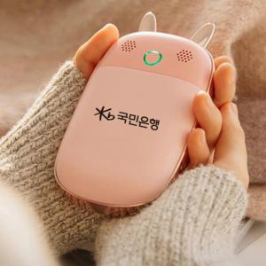

【상세/제작정보】

【인쇄/포장옵션】 | 실크, 레이저 / 포장지포장

【공급단가】 | 수량 | 100~ | 300~ | 500~ | 1,000~ | 3,000~
*VAT별도 | 단가 | 27,960원 | 27,310원 | 26,870원 | 26,220원 | 25,120원

【상품 URL】 | https://easy1.co.kr:443/src/goods_detail.php?gdno=22848

